WorkFlow
WORKFLOW

1. Flow 1: [ Quản lý tài khoản Admin]

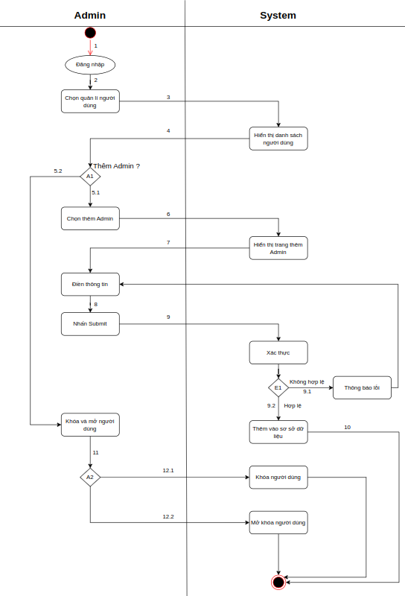

 | Test case Id | Workflow Name | Action | Role | State | Involved TCs | Assign To | Test pass 1 result | Test pass 2 result | Test pass 3 result | Note
 | WF_1 | Thêm quản trị viên (thông tin nhập không hợp lệ)
 |  | 1 | Đăng nhập | Admin | Pending
 |  | 1→2 | Chọn trang quản lý người dùng | Admin | Open
 |  | 1→2→3 | Hiển thị danh sách | System | Open
 |  | 1→2→3→4→5.1 | Chọn thêm quản trị viên | Admin | Open
 |  | 1→2→3→4→5.1→6 | Hiển thị trang thêm quản trị viên | System | Open
 |  | 1→2→3→4→5.1→6→7 | Nhập thông tin quản trị viên | Admin | Open
 |  | 1→2→3→4→5.1→6→7→8 | Chọn thêm quản trị viên | Admin | Open
 |  | 1→2→3→4→5.1→6→7→8→9→9.1 | Hiển thị thông báo lỗi | System | Open
 |  | 1→2→3→4→5.1→6→7→8→9→9.1→7 | Nhập lại thông tin quản trị viên | Admin | Open
 |  | 1→2→3→4→5.1→6→7→8→9→9.1→7→8 | Chọn thêm quản trị viên | Admin | Open
 |  | 1→2→3→4→5.1→6→7→8→9→9.1→7→8→9→9.2 | Thực hiện thêm vào cơ sở dữ liệu | System | Open
 |  | 1→2→3→4→5.1→6→7→8→9→9.1→7→8→9→9.2→10→End | Hiển thị thông báo thành công | System | Open
 | WF_2 | Thêm quản trị viên (thông tin nhập hợp lệ)
 |  | 1 | Đăng nhập | Admin
 |  | 1→2 | Chọn trang quản lý người dùng | Admin | Pending
 |  | 1→2→3 | Hiển thị danh sách | System | Open
 |  | 1→2→3→4→5.1 | Chọn thêm quản trị viên | Admin | Open
 |  | 1→2→3→4→5.1→6 | Hiển thị trang thêm quản trị viên | System | Open
 |  | 1→2→3→4→5.1→6→7 | Nhập thông tin quản trị viên | Admin | Open
 |  | 1→2→3→4→5.1→6→7→8 | Chọn thêm quản trị viên | Admin | Open
 |  | 1→2→3→4→5.1→6→7→8→9→9.2 | Thực hiện thêm vào cơ sở dữ liệu | System | Open
 |  | 1→2→3→4→5.1→6→7→8→9→9.2→10→End | Hiển thị thông báo thành công | System | Open
 | WF_3 | Khóa quản trị viên
 |  | 1 | Đăng nhập | Admin | Pending
 |  | 1→2 | Chọn trang quản lý người dùng | Admin | Open
 |  | 1→2→3 | Chọn trang danh sách quản trị viên | Admin | Open
 |  | 1→2→3→4 | Hiển thị danh sách | System
 |  | 1→2→3→4→5.2 | Không chọn thêm quản trị viên | Admin | Open
 |  | 1→2→3→4→5.2→11 | Chọn khóa quản trị viên | System | Open
 |  | 1→2→3→4→5.2→11→12.1→End | Khóa tài khoản quản trị viên | Admin | Open
 | WF_4 | Mở khóa quản trị viên
 |  | 1 | Đăng nhập | Admin | Pending
 |  | 1→2 | Chọn trang quản lý người dùng | Admin | Open
 |  | 1→2→3 | Chọn trang danh sách quản trị viên | Admin | Open
 |  | 1→2→3→4 | Hiển thị danh sách | System
 |  | 1→2→3→4→5.2 | Không chọn thêm quản trị viên | Admin | Open
 |  | 1→2→3→4→5.2→11 | Chọn mở khóa quản trị viên | Admin | Open
 |  | 1→2→3→4→5.2→11→12.2 | Mở khóa tài khoản quản trị viên | System | Open

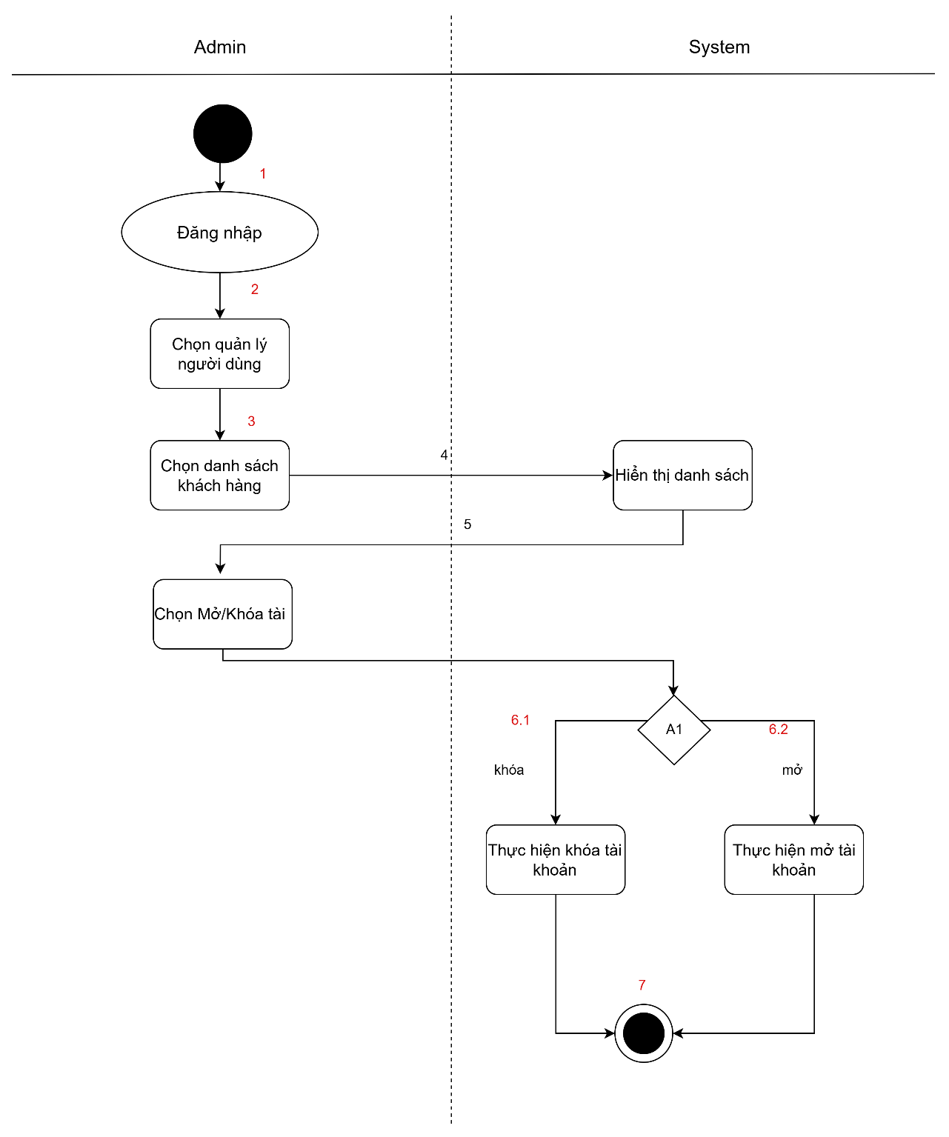
2. Flow 2: [Flow Quản lý tài khoản khách hàng]

 | Test case Id | Workflow Name | Action | Role | State | Involved TCs | Assign To | Test pass 1 result | Test pass 2 result | Test pass 3 result | Note
 | WF_1 | Khóa tài khoản Workflow
 |  | 1 | Đăng nhập | Admin | Pending
 |  | 1→2 | Chọn trang quản lý người dùng | Admin | Open
 |  | 1→2→3 | Chọn trang danh sách người dùng | Admin | Open
 |  | 1→2→3→4 | Hiển thị danh sách | System | Open
 |  | 1→2→3→4→5 | Chọn khóa | Admin | Open
 |  | 1→2→3→4→5→6.2 | Khóa tài khoản | System | Open
 |  | 1→2→3→4→5→6.2→7 | End | System | Close
 | WF_2 | Mở ở 12.2
 |  | 1 | Đăng nhập | Admin | Pending
 |  | 1→2 | Chọn trang quản lý người dùng | Admin | Open
 |  | 1→2→3 | Chọn trang danh sách người dùng | Admin | Open
 |  | 1→2→3→4 | Hiển thị danh sách | System | Open
 |  | 1→2→3→4→5 | Chọn mở | Admin
 |  | 1→2→3→4→5→6.1 | Mở tài khoản | System | Open
 |  | 1→2→3→4→5→6.1→7 | End | System | Open

1. Flow 3: [ Quản lý đơn hàng ]

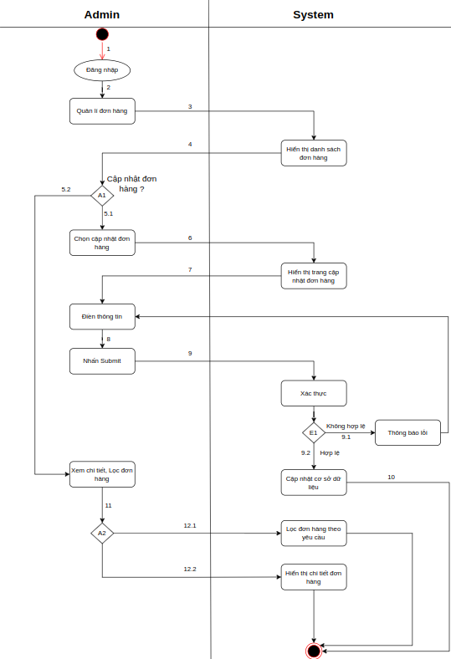

 | Test case Id | Workflow Name | Action | Role | State | Involved TCs | Assign To | Test pass 1 result | Test pass 2 result | Test pass 3 result | Note
 | WF_1 | Cập nhật đơn hàng (thông tin nhập không hợp lệ)
 |  | 1 | Đăng nhập | Admin | Pending
 |  | 1→2 | Chọn trang quản lý đơn hàng | Admin | Open
 |  | 1→2→3 | Hiển thị danh sách | System | Open
 |  | 1→2→3→4→5.1 | Chọn cập nhật đơn hàng | Admin | Open
 |  | 1→2→3→4→5.1→6 | Hiển thị trang cập nhật đơn hàng | System | Open
 |  | 1→2→3→4→5.1→6→7 | Nhập thông tin cập nhật đơn hàng | Admin | Open
 |  | 1→2→3→4→5.1→6→7→8 | Chọn cập nhật | Admin | Open
 |  | 1→2→3→4→5.1→6→7→8→9→9.1 | Hiển thị thông báo lỗi | System | Open
 |  | 1→2→3→4→5.1→6→7→8→9→9.1→7 | Nhập lại thông tin cập nhật đơn hàng | Admin | Open
 |  | 1→2→3→4→5.1→6→7→8→9→9.1→7→8 | Chọn cập nhật | Admin | Open
 |  | 1→2→3→4→5.1→6→7→8→9→9.1→7→8→9→9.2 | Thực hiện cập nhật cơ sở dữ liệu | System | Open
 |  | 1→2→3→4→5.1→6→7→8→9→9.1→7→8→9→9.2→10→End | Hiển thị thông báo thành công | System | Open
 | WF_2 | Cập nhật đơn hàng (thông nhập tin hợp lệ)
 |  | 1 | Đăng nhập | Admin
 |  | 1→2 | Chọn trang quản lý đơn hàng | Admin | Pending
 |  | 1→2→3 | Hiển thị danh sách | System | Open
 |  | 1→2→3→4→5.1 | Chọn cập nhật đơn hàng | Admin | Open
 |  | 1→2→3→4→5.1→6 | Hiển thị trang cập nhật đơn hàng | System | Open
 |  | 1→2→3→4→5.1→6→7 | Nhập thông tin cập nhật đơn hàng | Admin | Open
 |  | 1→2→3→4→5.1→6→7→8 | Chọn cập nhật | Admin | Open
 |  | 1→2→3→4→5.1→6→7→8→9→9.2 | Thực hiện cập nhật cơ sở dữ liệu | System | Open
 |  | 1→2→3→4→5.1→6→7→8→9→9.2→10→End | Hiển thị thông báo thành công | System | Open
 | WF_3 | Hiển thị chi tiết đơn hàng
 |  | 1 | Đăng nhập | Admin | Pending
 |  | 1→2 | Chọn trang quản lý đơn hàng | Admin | Open
 |  | 1→2→3→4 | Hiển thị danh sách | System
 |  | 1→2→3→4→5.2 | Không chọn cập nhật đơn hàng | Admin | Open
 |  | 1→2→3→4→5.2→11 | Chọn xem chi tiết đơn hàng | System | Open
 |  | 1→2→3→4→5.2→11→12.1→End | Hiển thị chi tiết đơn hàng | Admin | Open
 | WF_4 | Lọc đơn hàng
 |  | 1 | Đăng nhập | Admin | Pending
 |  | 1→2 | Chọn trang quản lý đơn hàng | Admin | Open
 |  | 1→2→3→4 | Hiển thị danh sách | System
 |  | 1→2→3→4→5.2 | Không chọn cập nhật đơn hàng | Admin | Open
 |  | 1→2→3→4→5.2→11 | Chọn lọc đơn hàng | Admin | Open
 |  | 1→2→3→4→5.2→11→12.2 | Lọc đơn hàng và hiển thị | System | Open

